Графиктер
Қазақстан Республикасының Ұлттық Банкі
Зерттеулер және стратегиялық талдау департаменті, Кәсіпорындар мониторингі басқармасы

Экономиканың нақты секторындағы экономикалық конъюнктураның
инвестициялық климаттың және қаржы-экономикалық жай-күйінің өзгеруі
2014 ж. 4-тоқсанда (нақты) және 2015ж. 1-тоқсанда (күтулер)

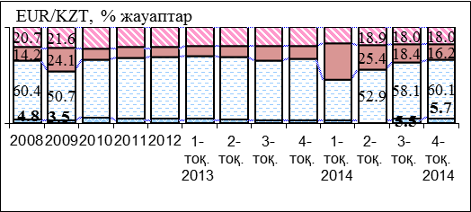
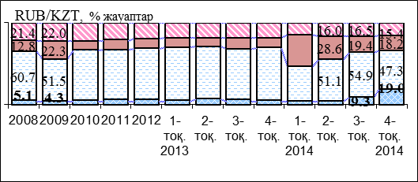
I. Шаруашылық жүргізудің жалпы жағдайының және олардың факторларының конъюнктурасы
1.1.Валюта бағамының ықпалы
Валюта бағамы өзгерісінің кәсіпорындардың 2014 жылғы 4-тоқсандағы шаруашылық қызметіне ықпалы
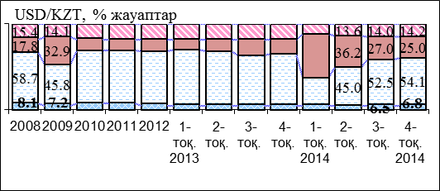

 | оң |  | әсер етпеді |  | теріс |  | білмеймін |  |  |  |  |  | не повлияло |  | негативно |  | не знаю
2009 | 0 | 2009 | 69.3 | 2009 | 0 | 2009 | 0 | 2009 | 1 | 2009 | 0 | 4 кв 2005 | 69.3 | 4 кв 2005 | 7.23 | 4 кв 2005 | 18.41 |  | 1 |  | 1 |  | 1
2010 | 0 | 2010 | 68.77 | 2010 | 0 | 2010 | 0 | 2010 |  | 2010 |  | 1кв 2006 | 68.77 | 1кв 2006 | 6.46 | 1кв 2006 | 18.45
2011 | 0 | 2011 | 67.19 | 2011 | 0 | 2011 | 0 | 2011 |  | 2011 |  | 2кв | 67.19 | 2кв | 7.95 | 2кв | 16.91
2012 | 0 | 2012 |  | 2012 | 0 | 2012 | 0 | 2012 |  | 2012
1-тоқ. 2013 |  | 1-тоқ. 2013 |  | 1-тоқ. 2013 | 0 | 1-тоқ. 2013 |  | 1-тоқ. 2013 |  | 1-тоқ. 2013

2014ж. 4-тоқсанда теңге бағамының АҚШ долларына, еуроға және ресей рубліне өзгерісінің шаруашылық қызметіне теріс әсерін бастан кешірген кәсіпорындар саны аздап төмендеді (тиісінше 25,0%, 16,2% және 18,2%-ға дейін). Осы уақытта теңгенің осы валюталарға бағамы өзгерісінің оң әсеріне ұшыраған кәсіпорындардың үлесі айтарлықтай ұлғайды (3-тоқ. 9,3%-дан 19%-ға дейін).
1.2. Айналым қаражатын қаржыландыру көздерін бағалау
2014ж. 4-тоқ. банктердің кредитін айналым қаражатын толықтыру үшін пайдаланған кәсіпорындар саны аздап ұлғайды (17,4%-ға дейін). Кәсіпорындардың көпшілігі (82,5%) осы мақсатқа меншік қаражатын пайдаланады.

1.3. Инвестицияларды қаржыландыру көздерін бағалау
2014ж. 4-тоқ. кәсіпорындардың инвестициялық белсенділігі жақсарды: инвестицияларды қаржыландырмаған кәсіпорындардың үлесі едәуір төмендеді (31,8%-ға дейін), ал меншік қаражатын және банктердің кредиттерін осы мақсатқа пайдаланған кәсіпорындардың үлесі ұлғайды (тиісінше, 62,99%-ға және 6,3%-ға дейін).

 |  |  |  |  |  |  |  |  |  |  |  |  |  |  |  |  |  | 2

Қазақстан Республикасының Ұлттық Банкі
Зерттеулер және стратегиялық талдау департаменті, Кәсіпорындар мониторингі басқармасы

II. Банк жүйесінің экономиканың нақты секторына ықпалы
2.1. Ағымдағы тоқсанда кредит (қажеттілік) алуға ниет білдіргендер
Кәсіпорындардың банктердің кредиттеріне қажеттілігі тұтастай алғанда, экономика бойынша 2014ж. 4-тоқ. аздап ұлғайды: кредит алуға ниет білдірген кәсіпорындардың үлесі 2015ж. 1-тоқ. 23,6% болды. Кредиттерге ең көп қажеттілік - өңдеу саласындағы кәсіпорындарда. Тау-кен өнеркәсібінде кредиттерге қажеттілік төмендеді (2014ж.4-тоқ.20,4%-дан 17,2%-ға дейін).

2.2. Кәсіпорындардың банк қызметіне сұранысын қанағаттандыру дәрежесі
2014ж. 4-тоқ. банкке кредит алуға өтініш берген (2014ж.3-тоқ.23,7%-дан 26,3%-ға дейін) және оны алған ( 2014ж. 3-тоқ. 20,2%-дан 21,4%-ға дейін) кәсіпорындардың үлесі едәуір ұлғайды. Кредит беруден бас тартылған кәсіпорындардың үлесі 4,9%-ға дейін аздап ұлғайды.

2.3. Кредиттеу талаптары:
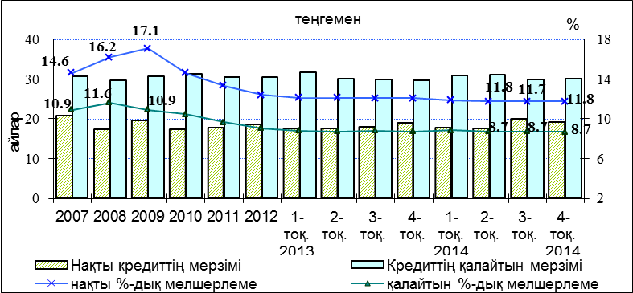
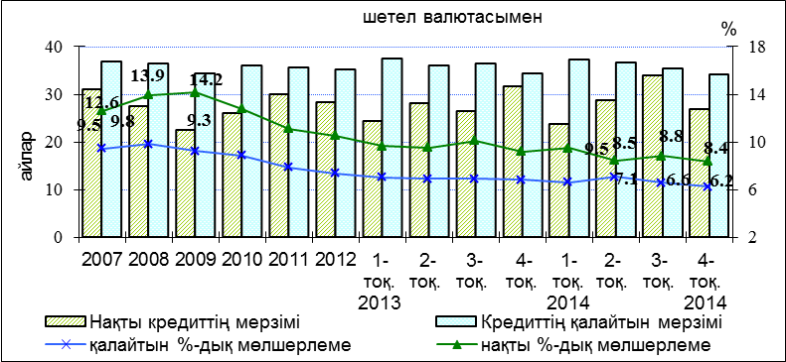

2014ж. 4-тоқ. теңгемен кредиттер бойынша орташа пайыздық мөлшерлеме бұрынғы деңгейде (11,8%) қалды, ал шетел валютасындағы кредиттер бойынша - (2014ж. 3-тоқ. 8,8%-дан 8,4%-ға дейін) төмендеді. Кәсіпорындар үшін тиімді теңгемен кредиттер бойынша пайыздық мөлшерлеме 8,7%, шетел валютасымен - 6,2% болды.

 |  |  |  |  |  |  |  |  |  |  |  |  |  |  |  |  |  | 3

Қазақстан Республикасының Ұлттық Банкі
Зерттеулер және стратегиялық талдау департаменті, Кәсіпорындар мониторингі басқармасы

2.3.1 Салаларға қатысты алынған кредиттер бойынша орташа пайыздық мөлшерлемелер
Экономиканың негізгі салалары |  |  |  |  |  |  | теңгемен |  |  |  |  |  | шетел валютасымен
 |  |  |  |  |  |  | 2013-3 | 2013-4 | 2014-1 | 2014-2 | 2014-3 | 2014-4 | 2013-3 | 2013-4 | 2014-1 | 2014-2 | 2014-3 | 2014-4
Экономика бойынша |  |  |  |  |  |  | 12.1 | 12.1 | 11.9 | 11.8 | 11.7 | 11.8 | 10.1 | 9.2 | 9.5 | 8.5 | 8.8 | 8.4
Ауылшаруашылығы, орман және балық аулау шаруашылығы |  |  |  |  |  |  | 11.4 | 11.6 | 11.6 | 11.1 | 12.0 | 11.5 | 12.0 | 10.5 | 13.0 | - | 7.1 | 9.0
Тау-кен өндіру өнеркәсібі және карьерлерді әзірлеу |  |  |  |  |  |  | 10.5 | 11.3 | 11.3 | 10.8 | 11.3 | 10.7 | 9.9 | 8.3 | 8.3 | 8.2 | 9.9 | 7.8
Өңдеуші өнеркәсіп |  |  |  |  |  |  | 11.6 | 11.6 | 11.6 | 11.4 | 11.5 | 11.6 | 9.2 | 9.5 | 9.8 | 8.6 | 8.9 | 8.8
Құрылыс |  |  |  |  |  |  | 12.6 | 12.8 | 12.4 | 12.6 | 12.3 | 12.4 | 10.4 | 11.3 | 9.1 | 10.2 | 9.9 | 9.3
Көтерме және бөлшек сауда; автомобильдер мен мотоциклдерді жөндеу |  |  |  |  |  |  | 12.2 | 12.2 | 12.1 | 11.9 | 11.9 | 11.9 | 10.5 | 10.7 | 10.2 | 8.6 | 8.5 | 9.0
Көлік және қоймаға алу |  |  |  |  |  |  | 12.2 | 11.6 | 12.7 | 12.5 | 12.0 | 12.4 | 10.4 | 7.2 | 9.3 | 8.8 | 8.8 | 8.3
2014 ж. 4-тоқ. кредиттер бойынша ең төменгі пайыздық мөлшерлеме тау-кен өндіру өнеркәсібінде байқалды: теңгемен (10,7%), шетел валютасымен (7,8%). Теңгемен және шетел валютасымен кредиттер бойынша ең жоғары пайыздық мөлшерлеме құрылыста ( тиісінше 12,4% және 9,3%) байқалды.

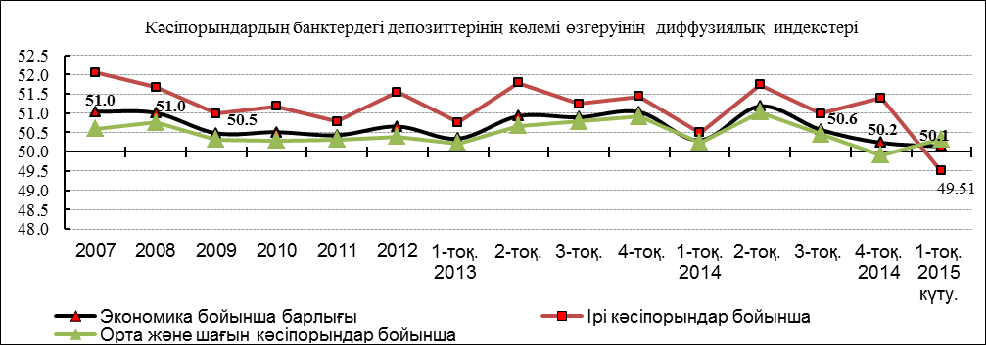
2.4. Кәсіпорындардың банктердегі депозиттер көлемінің өзгеруі
Депозиттердің көлемін өткен тоқсандағы жағдаймен салыстыру
№ | Кәсіпорындардың жауаптары, % | 2014 1 тоқ | 2014 2тоқ | 2014 3тоқ | 2014 4тоқ | 2015 1тоқ күту
1 | Ұлғаюы | 3.8 | 5.0 | 4.1 | 4.2 | 2.5
2 | Өзгерістер жоқ | 10.3 | 10.3 | 9.7 | 9.2 | 8.7
3 | Төмендеуі | 3.2 | 2.7 | 3.0 | 3.7 | 2.2
4 | Салған жоқ | 82.6 | 82.1 | 83.2 | 82.9 | 81.4
5 | Салады (1-жол+2-жол+3-жол) | 17.4 | 17.9 | 16.8 | 17.1 | 13.5
6 | Диффузиялық индекс * | 50.3 | 51.2 | 50.6 | 50.2 | 50.1
2014ж. 4-тоқ. кәсіпорындардың банктердегі депозиттерінің өсуі мүлдем тоқтап қалды (депозиттердің өзгеруінің диффузиялық индексі 50,2 болды). 2015ж. 1-тоқ. депозиттердің кейбір төмендеуін (бірінші рет қаралып отырған кезеңде) ірі кәсіпорындар күтуде.

*10-беттегі әдіснамалық түсініктемені қараңыз |  |  |  |  |  |  |  |  |  |  |  |  |  |  |  |  |  | 4

Қазақстан Республикасының Ұлттық Банкі
Зерттеулер және стратегиялық талдау департаменті, Кәсіпорындар мониторингі басқармасы

2.5 Банктердің кредиттерінің кәсіпорындар үшін қолжетімділігі
2014ж. 4 -тоқ. кредит беруден бас тартылған кәсіпорындар үлесінің аздап ұлғаюы байқалды (өткен тоқсандағы 3,5%-дан 4,9%-ға дейін).

2.6. Банктердің кредиттері бойынша кәсіпорындардың берешегі
Банктердің қарыздары бойынша берешегі бар кәсіпорындар санының динамикасы
2014ж. 4 -тоқ. банктердің кредиттері бойынша берешегі бар кәсіпорындардың үлесі кәсіпорындардың 35,9%-на дейін (2014ж. 3 -тоқ. ─ 38,1%) төмендеді, бұл ретте, кәсіпорындардың 24,8%-да ─ берешек өзгерген жоқ, 6,3%-да ─ азайды, 4,8%-да ─ ұлғайды.

Борыштық жүктеме динамикасы (кәсіпорындардың барлық міндеттемелерінің меншік капиталына қатынасы)
2014 ж. 4-тоқ. борыштық жүктемесі өскен кәсіпорындардың үлесі аздап ұлғайды (2014ж. 3-тоқ. 39,1%-дан 40,6%-ға дейін), бұл ретте банктердің кәсіпорындардың міндеттемелеріндегі қарыздарының үлесі ұлғайды (2014ж. 3-тоқ. 44,5%-дан 46,5%-ға дейін).

Банктердің кредиттері бойынша активтер мен берешектің динамикасын салыстырып тексеру
Потребность предприятий в кредитах банков в целом по экономике незначительно увеличилась: доля предприятий, намеренных взять кредит во 2 -тоқ. 2014ж. составила 23,8%. Потребность в обрабатывающей промышленности остается существенно выше – 29,8%, чем по экономике в целом.
2014ж. 4-тоқ. кредиттер бойынша берешек төмендеу саласында қалды (диффузиялық (ДИ)* 48,1%) болды, бұл ретте кәсіпорындардың активтері аздап төмендеді (ДИ 49,5% болды), ал меншік капиталы едәуір өсті (ДИ 55,9% болды).

*10-беттегі әдіснамалық түсініктемені қараңыз |  |  |  |  |  |  |  |  |  |  |  |  |  |  |  |  |  | 5

Қазақстан Республикасының Ұлттық Банкі
Зерттеулер және стратегиялық талдау департаменті, Кәсіпорындар мониторингі басқармасы

III. Дайын өнімге сұраныстың деңгейін өткен тоқсандағы жағдаймен салыстыру
3.1. Кәсіпорындардың дайын өніміне сұраныс конъюнктурасы (ДӨ)
Дайын өнімге сұраныстың деңгейін өткен тоқсандағы жағдаймен салыстыру
№ | Кәсіпорындардың жауаптары, % | 2014 1-тоқ. | 2014 2-тоқ. | 2014 3-тоқ. | 2014 4-тоқ. | 2015 1-тоқ. күту
1 | Ұлғаюы | 13.1 | 23.2 | 21.6 | 17.5 | 13.8
2 | Өзгермеуі | 57.7 | 56.9 | 59.8 | 56.2 | 42.1
3 | Төмендеуі | 29.1 | 19.7 | 18.5 | 26.1 | 18.6
4 | 1-жол-3-жол | -16.1 | 3.5 | 3.1 | -8.6 | -4.8
5 | ДӨ сұраныс өзгерістерінің диффузиялық индексі* | 42.0 | 51.8 | 51.6 | 45.7 | 47.6

2014ж. 4-тоқ. дайын өнімге сұраныс едәуір төмендеді, мұны диффузиялық индекс (ДИ) куәландырады, ол 45,7% болды (кәсіпорындардың 17,5%-ы дайын өнімге сұраныстың ұлғаюын, ал 26,1%-ы - сұраныстың төмендеуін атап өтті). 2015ж. 1-тоқ. кәсіпорындардың күтулері бойынша сұраныстөмендеуі баяулады: ДИ 47,6% болды.

3.2. Кәсіпорындардың дайын өнімінің бағасының өзгеруі
Өндірілген тұтынушылық тауарлары және көрсетілетін қызмет бағасының серпінін ТБИ серпінімен салыстырып тексеру
№ | Кәсіпорындардың жауаптары, % | 2014 1-тоқ. | 2014 2-тоқ. | 2014 3-тоқ. | 2014 4-тоқ. | 2015 1-тоқ. күту
1 | Ұлғаюы | 38.2 | 30.0 | 27.3 | 20.0 | 23.4

2 | Өзгермеуі | 59.1 | 66.1 | 69.2 | 72.9 | 52.6

3 | Төмендеуі | 2.7 | 3.9 | 3.4 | 7.1 | 4.6

4 | 1-жол-3-жол | 35.5 | 26.2 | 23.8 | 12.9 | 18.9

5 | ДӨ бағасының өзгеруінің диффузиялық индексі * | 67.7 | 63.1 | 61.9 | 56.4 | 59.4

2014ж. 4 -тоқ. тұтынушылық тауарлары және көрсетілетін қызмет бағасының өсуі едәуір баяулады: ДИ 56,4% болды. 2015ж. 1-тоқ. бағаның жедел өсуі күтіледі: ДИ 59,4% болды, бұл ТБИ өсуіне ықпал етуі мүмкін.

*10-беттегі әдіснамалық түсініктемені қараңыз |  |  |  |  |  |  |  |  |  |  |  |  |  |  |  |  |  | 6

Қазақстан Республикасының Ұлттық Банкі
Зерттеулер және стратегиялық талдау департаменті, Кәсіпорындар мониторингі басқармасы

3.3. Кәсіпорындар сатып алған шикізат пен материалдар (Ш жәнеМ) бағасының өзгеруі
Шикізат пен материалдар бағасының деңгейін өткен тоқсандағы жағдаймен салыстыру
№ | Кәсіпорындар-дың жауаптары, % | 2014 1-тоқ. | 2014 2-тоқ. | 2014 3-тоқ. | 2014 4-тоқ. | 2015 1-тоқ. күту
1 | Ұлғаюы | 66.7 | 59.9 | 55.3 | 44.9 | 44.9

2 | Өзгермеуі | 32.1 | 39.1 | 42.8 | 50.3 | 25.6
3 | Төмендеуі | 1.1 | 1.0 | 1.8 | 4.7 | 1.7
4 | 1-жол-3-жол | 65.6 | 58.9 | 53.5 | 40.2 | 43.3

5 | Ш және М бағасының өзгеруінің диффузиялық индексі * | 82.8 | 79.5 | 76.7 | 70.1 | 71.6

2014ж. 4-тоқ. экономика бойынша шикізат пен материалдар бағасының өсуі, едәуір бәсеңдеуге қарамастан жоғары болып қалып отыр: ДИ 70,1% ( 2014ж. 3-тоқ. – 76,7%) болды. 2015ж. 1-тоқ. экономика бойынша тұтастай алғанда шикізат пен материалдар бағасының өсуі күтіледі: ДИ 71,6% болды.

IV. Іскерлік белсенділіктің және қаржы-экономикалық әлуеттің өзгеруі
4.1. Еңбек өнімділігі және өндіріс көлемі өзгерістерінің динамикасы (маусымдық-тегістеу қатары негізінде)
201ж. 4-тоқ.шығарылған өнім көлемі және еңбек өнімділігі төмендемеген кәсіпорындардың үлесі аздап төмендеді (тиісінше 70,1%-ға және 67,1%-ға дейін).

4.2. Жұмыспен қамтылғандар саны және орташа жалақы өзгерістерінің динамикасы (маусымдық-тегістеу қатары негізінде)
2014ж. 4-тоқ. орташа жалақы төмендемеген кәсіпорындардың үлесі (70,4%-ға дейін) және жұмыспен қамтылған қызметкерлер саны төмендемеген кәсіпорындардың үлесі (64,7%-ға дейін) аздап ұлғайды.

*10-беттегі әдіснамалық түсініктемені қараңыз |  |  |  |  |  |  |  |  |  |  |  |  |  |  |  |  |  | 7

Қазақстан Республикасының Ұлттық Банкі
Зерттеулер және стратегиялық талдау департаменті, Кәсіпорындар мониторингі басқармасы

4.3. Өтімділікті бағалау
В 4 -тоқ. 2014ж. практически не изменились доля низколи-тоқ.идных предприятий (КТЛ<1) (35,3%) и коэффициент общей платежеспособности (2,0%).

4.4. Іскерлік белсенділікті бағалау
2014ж. 4-тоқ. кәсіпорындардың іскерлік белсенділігі едәуір ұлғайды: активтердің, әсіресе айналым қаражатының айналымдылығы тиісінше 16,9%-ға және 48,3%-ға дейін ұлғайды. Бұл ретте активтердегі айналым қаражатының үлесі аздап төмендеді (35,0%-ға дейін).

4.6. Сатылған өнімнің рентабельділігін бағалау және талдау
2014 ж. 4-тоқ. нақты сектордың қаржылық жай-күйі аздап нашарлады: зиян шеккен және рентабельділігі төмен кәсіпорындардың үлесі ұлғайды (2014 ж.3-тоқ. 20,6%-дан 22,7%-ға дейін) Рентабельділігі орта және жоғары кәсіпорындардың үлесі (тиісінше 2014ж.3-тоқ. 44,8%-дан және 34,6%-дан 43,7%-ға және 33,6%-ға дейін) төмендеді.

Сату рентабельділігі (салық салғанға дейін) орта есеппен алғанда нақты сектор бойынша едәуір төмендеді (34,3%-ға дейін), оның ішінде мынадай салаларда: тау-кен өндіру өнеркәсібінде (2014ж. 3-тоқ. 61,3%-дан 53,5%-ға дейін) және өңдеу өнеркәсібінде (2014ж. 3-тоқ. 27,4%-дан 23,1%-ға дейін).

 |  |  |  |  |  |  |  |  |  |  |  |  |  |  |  |  |  | 8

*Талдама шолуға әдіснамалық түсінік:

1. II, III бөлімдерге:.
Көрсеткіштер мынадай есептік деректермен ұсынылды: кәсіпорындар жауаптары топтарының арасындағы пайыздық арақатынас, оң және теріс жауаптар саны арасындағы айырма және т.б. Кестелерде және және бағандарда көрсетілген диффузиялық индекс оң жауаптар мен "өзгеріссіз" жауаптардың жартысының сомасы ретінде шығарылады. Осы индекс қаралып отырған көрсеткіштің (Еуропаның ВТБ Банкінің, Англияның тәжірибесі бойынша) өзгеру динамикасын сипаттайтын жинақталған индикатор болып табылады. Егер оның мәні 50 деңгейден жоғары болса, бұл - оң өзгерісті, егер 50 деңгейден төмен болса - теріс өзгерісті білдіреді. Бұл ретте, диффузиялық индекстің мәні бұдан әрі 50 деңгейден (жоғары немесе төмен) болса, онда көрсеткішті өзгеру (ұлғаю немесе азаю) қарқыны жоғары. Банктердің кредиттері бойынша "тиімді пайыздық мөлшерлеме" көрсеткіші (2.3. бөлімшесінде) еңбек рентабелділігінің ағымдағы деңгейі тұрғысынан алғанда олар үшін қолайлы ретінде мониторинге қатысушы кәсіпорындар қоятын орташа пайыздық мөлшерлеме ретінде есептеледі.

2. IV бөлімге.
Бөлімдегі көрсеткіштер пікіртерім жүргізілген кәсіпорындарды іріктеу бойынша тұтастай алғанда есептелген қаржы коэффициенттерінің орташа мәнімен, сондай-ақ қажет болған кезде салалық бөлікте кәсіпорындардан алынған баланстың тоқсан аяғындағы көрсеткіштерінің күтілетін мәндерін бағалау негізінде ұсынылды. Бұл ретте осы бағалар, сондай-ақ олардың негізінде есептелетін орташа бағалар олардың абсолютті дәл мәндерін алуды мақсат етпейді (өйткені олар есептік болып табылмайды), экономиканың және оның салаларының қаржылық емес секторының өзгеру үрдістерін бағалауды және талдауды жедел алуға қызмет етеді.

3. V бөлімге.
Әлемдік практикада, көптеген елдерде, КИ экономикадағы көтерулер мен түсулердің басталуы және ауысуы кезінде циклдық өзгерістерді көрсету және бұрылыс нүктелерін айқындау үшін пайдаланылады. Бұл ретте КИ басымдық қасиетке ие болып отыр. Яғни, бұрылыс нүктелері оның динамикасында экономикаға қарағанда ерте басталады (КИ және циклдық құрайтын жалпы ішкі өнім динамикасын салыстыра отырып белгіленеді). КИ мұндай сапасы оның құрамдас бөліктеріне көбінесе осындай сападағы индикаторлармен іріктеліп қамтамасыз етіледі. Кәсіпорындардың конъюнктуралық пікіртерімдерінің нәтижелері бойынша қалыптастырылған кейбір индикаторлар осындай сапаға ие болып отыр, бұл тұтастай алғанда, экономика бойынша өзгерістер болғанша осы индикаторлардың сыртқы күйзелістерге әсерінің ерте болуына байланысты.

ҚРҰБ осы пікіртерім бойынша қалыптастырылған индикаторлардың ішінен КИ компоненті ретінде мынадай басым индикаторлар кірді: банктердің кредиттерін айналым қаражатын қаржыландыру үшін пайдаланған кәсіпорындардың үлесі; банктердің кредиттерін негізгі құрал-жабдықтарды қаржыландыру үшін пайдаланған кәсіпорындардың үлесі; банкке кредит үшін өтініш берген, бірақ оны алмаған кәсіпорындардың үлесі; «өндіру өнеркәсібі», «өңдеу өнеркәсібі», «сауда" салаларында дайын өнімге сұраныстың өзгеруі; өндіріс көлемі азайған кәсіпорындардың үлесі; жұмыспен қамтылғандар саны төмендеген кәсіпорындардың үлесі. КИ орташа алынған, сұрыпталған құрамдас бөлік ретінде есептелінеді, бұл ретте құрамдас бөліктер алдын ала стандарттандырылады, яғни бір (біркелкі емес) өлшем бірлігіне келтіріледі.

 |  |  |  |  |  |  |  |  |  |  |  |  |  |  |  |  |  | 10

